FEBRERO
COTIZACIÓN PROPUESTA_MAGALY MELENDEZ_19.03.26
Nº | Cód. Artíc. | Cód. Artíc. | Foto | Cant. | Costo Uni NO IGV (S/.) | Tiempo Entrega | Detalles | Costo Total NO IGV (S/.) |  | proveedor | Cod. Prod. Prov. | Observaciones | costo $ | COSTO S/. | % | Resultado | Margen | Total | Cantidad | Costo MUESTRA Unidad | Movilidad | Total Producto | Tipo de Impresión | Costo impresión | Cant Color | Cant Lados | Cantidad por Millar | Costo Impresión | Empaq | Seguro CRT | Total | Costo S/. Sin IGV | I.G.V | TOTAL
1 | TAZA CLASICA NEGRO |  | Imagen Referencial | 12 | S/. 23.90 | 6 a 7 Días útiles | TAZA CLASICA NEGRO Material: Ceramica Capacidad: 11 onzas Modelo cilindrico con asa. Acabado brilloso. Color: Negro Presentación: Sin caja individual. Caja grupal. *Incluye 2 logos a 1 color en ambas cara de la taza. En serigrafia y al horno * Arte y diseño facilitado por el cliente. | S/. 286.80 | 47% | KARLOS CERAMICA |  |  |  | S/. 8.25 | 135 | S/. 11.14 | S/. 133.65 | S/. 19.39 | 12 | S/. 0.00 | S/. 45.00 | S/. 277.65 | INCLUYE | S/. 0.00 | 1 | 1 | 1 | S/. 0.00 | S/. 2.85 | S/. 4.21 | S/. 284.71 | S/. 23.73 | S/. 4.27 | S/. 28.00
2 | TAZA SUBLIMACIÓN |  | Imagen Referencial | 8 | S/. 22.90 |  | TAZA SUBLIMACIÓN Material: Ceramica Capacidad: 11 onzas Modelo cilindrico con asa Color: Blanco Presentación: Caja individual. Caja grupal. *Incluye 2 logos a full color alrededor de la taza. En sublimación * Arte y diseño facilitado por el cliente. | S/. 183.20 | 41% | MIGUEL ESCORSA |  |  |  | S/. 6.49 | 145 | S/. 9.41 | S/. 75.30 | S/. 15.90 | 8 | S/. 6.49 | S/. 40.00 | S/. 173.73 |  | S/. 0.00 | 1 | 1 | 1 | S/. 0.00 | S/. 2.85 | S/. 2.65 | S/. 179.22 | S/. 22.40 | S/. 4.03 | S/. 26.44
 |  |  |  |  |  |  | SUBTOTAL SIN IGV | S/. 470.00 |  |  |  |  |  |  |  |  | S/. 208.95 |  |  |  | S/. 85.00
 |  |  |  |  |  |  | IGV | S/. 84.60
 |  |  |  |  |  |  | TOTAL FACTURADO | S/. 554.60

COTIZACIÓN PROPUESTA_MAGALY MELENDEZ_19.03.26
Nº | Cód. Artíc. | Cód. Artíc. | Foto | Cant. | Costo Uni NO IGV (S/.) | Tiempo Entrega | Detalles | Costo Total NO IGV (S/.) |  | proveedor | Cod. Prod. Prov. | Observaciones | costo $ | COSTO S/. | % | Resultado | Margen | Total | Cantidad | Costo MUESTRA Unidad | Movilidad | Total Producto | Tipo de Impresión | Costo impresión | Cant Color | Cant Lados | Cantidad por Millar | Costo Impresión | Empaq | Seguro CRT | Total | Costo S/. Sin IGV | I.G.V | TOTAL
1 | TAZA CLASICA NEGRO |  | 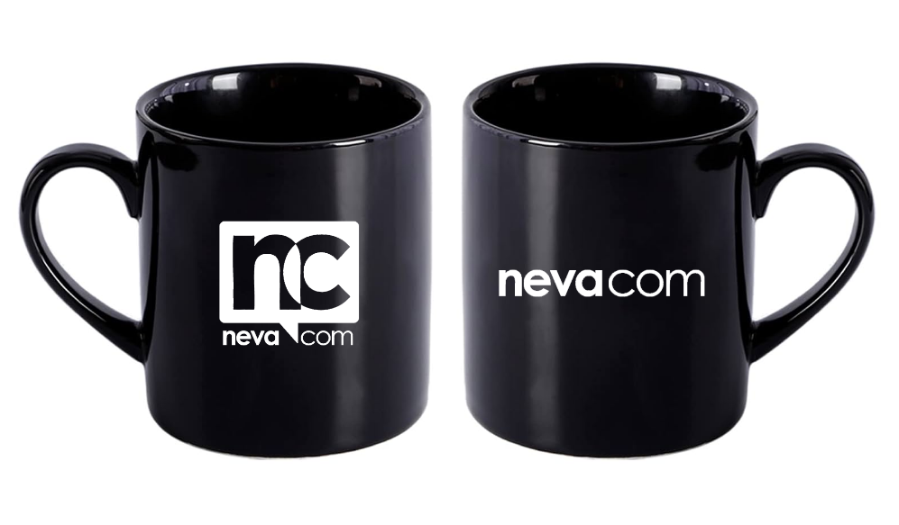 Imagen Referencial | 12 | S/. 24.50 | 6 a 7 Días útiles | TAZA CLASICA NEGRO Material: Ceramica Capacidad: 11 onzas Modelo cilindrico con asa. Acabado brilloso. Color: Negro Presentación: Sin caja individual. Caja grupal. *Incluye 2 logos a 1 color en ambas cara de la taza. En serigrafia y al horno * Arte y diseño facilitado por el cliente. | S/. 294.00 | 45% | KARLOS CERAMICA |  |  |  | S/. 8.25 | 135 | S/. 11.14 | S/. 133.65 | S/. 19.39 | 12 | S/. 0.00 | S/. 50.00 | S/. 282.65 | INCLUYE | S/. 0.00 | 1 | 1 | 1 | S/. 0.00 | S/. 3.85 | S/. 4.30 | S/. 290.80 | S/. 24.23 | S/. 4.36 | S/. 28.60
2 | TAZA SUBLIMACIÓN |  |  Imagen Referencial | 8 | S/. 23.90 |  | TAZA SUBLIMACIÓN Material: Ceramica Capacidad: 11 onzas Modelo cilindrico con asa Color: Blanco Presentación: Caja individual. Caja grupal. *Incluye 2 logos a full color alrededor de la taza. En sublimación * Arte y diseño facilitado por el cliente. | S/. 191.20 | 39% | MIGUEL ESCORSA |  |  |  | S/. 6.49 | 145 | S/. 9.41 | S/. 75.30 | S/. 15.90 | 8 | S/. 6.49 | S/. 50.00 | S/. 183.73 |  | S/. 0.00 | 1 | 1 | 1 | S/. 0.00 | S/. 3.85 | S/. 2.81 | S/. 190.39 | S/. 23.80 | S/. 4.28 | S/. 28.08
 |  |  |  |  |  |  | SUBTOTAL SIN IGV | S/. 485.20 |  |  |  |  |  |  |  |  | S/. 208.95 |  |  |  | S/. 100.00

